INVOICE
OE number | 适配车型/名称 | Description 描述/适配车型 | 图片
44411-0k070 |  | 1TR 2 TR VIGO (LHD) | 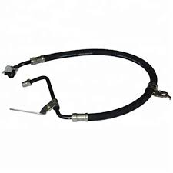
444110k180 | 丰田/伊诺/海拉克斯/方向机油管 | 1GD 2GD REVO/FORTUNER 16-25 (LHD)
4441006250 |  | CAMRY 2AZ07-11 (LHD)
44410-06140 | 丰田 | CAMRY 2AZ 02-06 (LHD)
44411-0K030 | 丰田 | HILUX / FORTUNER 1KD 2 KD (LHD)
44410-12640 |  | COROLLA 2NZ (LHD)
44410-02130 |  | COROLLA 1ZZ (LHD)
44411-60630 | 丰田 | LAND CRUISER 1FZ ALUMUNIUM (LHD) | 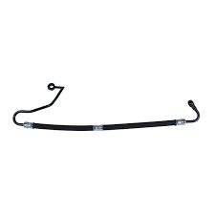
44411-60540 | 丰田 | LAND CRUISER 1FZ STEEL (LHD)
44410-60560 | 丰田 | L.CRUISER PROADO 3RZ | 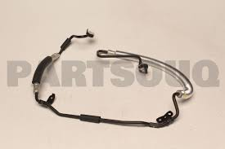
49721-8J000 | 尼桑 | ALTIMA 2002-06 QR25 (LHD) | 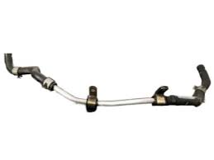
49721-3TA5A | 尼桑 | ALTIMA 07 UP QR25 (LHD) | 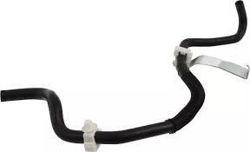
44410-26254 | 丰田 | HAICE 5L (LHD)
49720-5M502 | 英菲尼迪 | SUNNY N16 (LHD)
49720-EB700 | 日产 | NAVARA YD25 (LHD)
53713-SDC-A51 | 本田 | HONDA ACCORD 2.4 2007 (LHD) | 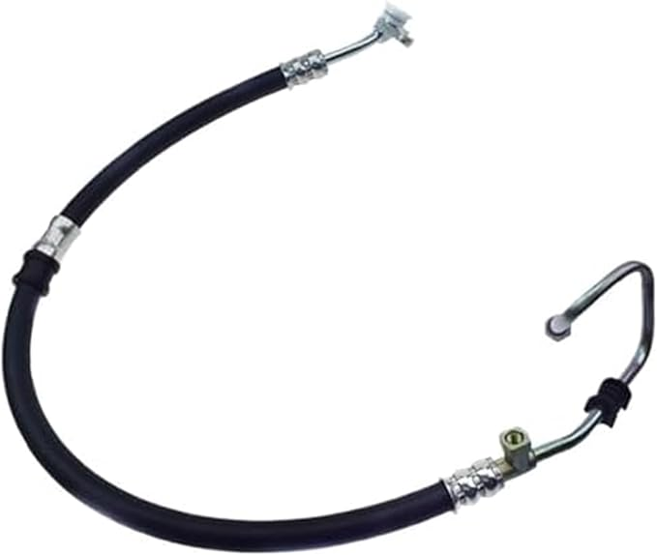

Total:

Total RMB:


 |  | Foshan Taiyi Auto Parts Co., Ltd.

